Hoja1

Cuenta Pública 2021 Reporte de Altas y Bajas de Bienes Muebles
LOGO DEL ENTE FISCALIZABLE
 |  | 1.- | MUNICIPIO: AMANALCO |  |  | AYUNTAMIENTO
 |  | 2.- | NUMERO: 3108 |  |  | DIF
 |  |  |  |  | 3.- | ODAS
 |  |  |  |  |  | IMCUFIDE
 |  |  |  |  |  | OTROS
 |  |  |  |  |  |  |  |  |  | 4.- |  | Del 01 de enero al 31 de enero de 2021

Núm. Inventario (5) | Núm. De | Nombre de la | Nombre del Bien Mueble (8) | Características |  |  |  | Núm. de Factura (13) | Costo (Pesos) |  | Fecha del Movimiento (16) | Comentarios (17)
 | Cuenta (6) | Cuenta (7) |  | Marca (9) | Modelo (10) | Número de Serie (11) | Estado de Uso del Bien (12) |  | Altas 2021 (14) | Bajas 2021 (15)

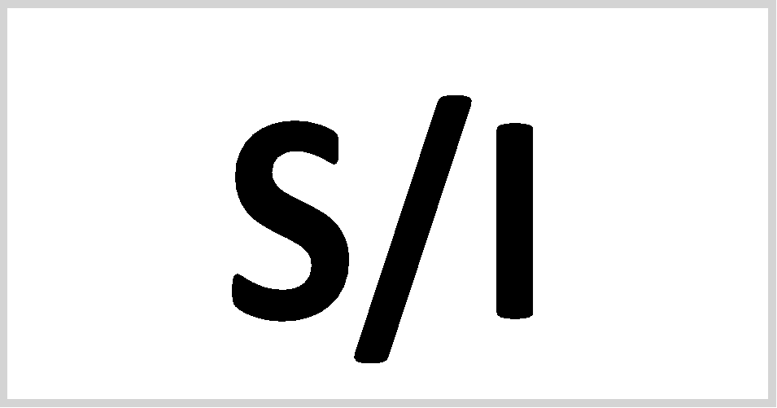

“Bajo protesta de decir verdad declaramos que la información y los reportes, son razonablemente correctos y son responsabilidad del emisor”. |  |  |  |  |  |  |  | Total (18) | - | -
Nota: | Únicamente se resgistrarán los bienes muebles que se dieron de alta y baja en el ejercicio 2021

C. HECTOR TAPIA QUINTERO
Firma (19)

